INTRODUKTION
Denna Excel-fil innehåller listor/urval med termer och koder från Snomed CT, ICD-10-SE och ATC som är tänkta att användas för att dokumentera och kommunicera de informationsmängder som ingår i "Informationsspecifikation för uppmärksamhetsinformation version 5.0".
Baseras på:
Internationell statistisk klassifikation av sjukdomar och relaterade hälsoproblem (ICD-10-SE) med 2021 års ändringar.
Begreppssystemet Snomed CT (SCTSE 2020_2, release 2020-11-30).
Anatomical Therapeutic Chemical Classification System (ATC).
Snomed-CT urvalen är publicerade i senaste halvårsrelease av Snomed CT. Det finns dock exempel på urval där innehållet inte har uppdaterats i alla begrepp utifrån innehållet i kodverkslistan. Kontakta Socialstyrelsens Snomed CT-förvaltning via mejl för att ta del av aktuella Snomed CT-urval: ehalsa@socialstyrelsen.se
OID 1.2.752.116.3.1.16
Datum: 2021-12-01

Innehåll enligt symbolen
 |  | Livshotande överkänslighet | Överkänslighet Kemikalier
 |  |  | Överkänslighet Läkemedel

 |  | Skadliga överkänslighet | Överkänslighet Kemikalier
 |  |  | Överkänslighet Läkemedel

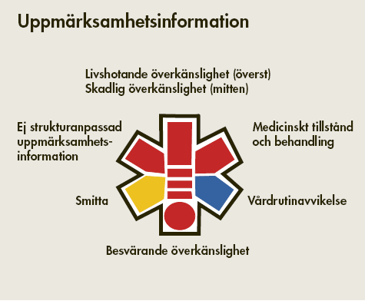

Ej strukturanpassad uppmärksamhetsinformation | Historiskt angiven uppmärksamhetsinformation |  |  | Medicinskt tillstånd och behandling | Annat medicinskt tillstånd
 |  |  |  |  | Behandling
 |  |  |  |  | Förekomst av implantat
 |  |  |  |  | Förekomst av transplantat

Smitta | Förekomst av smittämne |  |  | Vårdrutinavvikelse | Information som kan leda till särskild vårdrutin
 | Förekomst av smittsam sjukdom

 |  | Besvärande överkänslighet | Överkänslighet Kemikalier
 |  |  | Överkänslighet Läkemedel

